お知らせ
株式会社STRコンサルティングからのお知らせ

 | 公式HPでM&Aの成功ポイントをすべてまとめた本を無料配布しています。
 | ぜひダウンロードしてご覧ください！
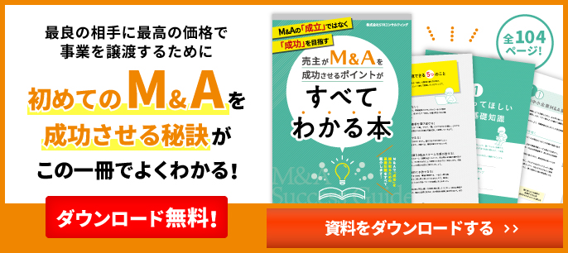

 | また、YouTubeチャンネルもやっていますので、ぜひチャンネル登録お願いします！
 | 動画：絶対ダメ！M&Aの値決めでやってはいけないたった１つの勘違い【動画で学ぶM&A】
